הלוואה
אקסלים חכמים
לניהול העסק
2025-10-25
אשף אקסל |  |  |  |  |  |  |  |  |  | שפיצר | תשלום חודשי קרן + ריבית
 |  |  |  |  |  |  |  |  |  | קרן שווה | תשלום חודשי קרן בלבד
הלוואה מס' | 1 |  |  | לוח סילוקין |  |  |  |  |  | 1
סכום הלוואה | ₪ 100,000 | תשלום מספר | תאריך | יתרת פתיחה | ריבית | קרן | סך תשלום | יתרת סגירה |  | 2
ריבית שנתית | 6.00% | 1 | 2025-11-01 | ₪ 100,000.00 | ₪ 500.00 | ₪ 1,433.28 | ₪ 1,933.28 | ₪ 98,566.72 | ` | 3
סוג החזר | שפיצר | 2 | 2025-12-01 | ₪ 98,566.72 | ₪ 492.83 | ₪ 1,440.45 | ₪ 1,933.28 | ₪ 97,126.27 |  | 4
חישוב הלוואה
מספר שנים | 5 | 3 | 2026-01-01 | ₪ 97,126.27 | ₪ 485.63 | ₪ 1,447.65 | ₪ 1,933.28 | ₪ 95,678.62 |  | 5
מספר תשלומים | 60 | 4 | 2026-02-01 | ₪ 95,678.62 | ₪ 478.39 | ₪ 1,454.89 | ₪ 1,933.28 | ₪ 94,223.74 |  | 6
תאריך תשלום ראשון | 2025-11-01 | 5 | 2026-03-01 | ₪ 94,223.74 | ₪ 471.12 | ₪ 1,462.16 | ₪ 1,933.28 | ₪ 92,761.58 |  | 7
 |  | 6 | 2026-04-01 | ₪ 92,761.58 | ₪ 463.81 | ₪ 1,469.47 | ₪ 1,933.28 | ₪ 91,292.10 |  | 8
 |  | 7 | 2026-05-01 | ₪ 91,292.10 | ₪ 456.46 | ₪ 1,476.82 | ₪ 1,933.28 | ₪ 89,815.28 |  | 9
אודות
תשלום חודשי קרן + ריבית | ₪ 1,933 | 8 | 2026-06-01 | ₪ 89,815.28 | ₪ 449.08 | ₪ 1,484.20 | ₪ 1,933.28 | ₪ 88,331.08 |  | 10
סך תשלומי ריבית | ₪ 15,997 | 9 | 2026-07-01 | ₪ 88,331.08 | ₪ 441.66 | ₪ 1,491.62 | ₪ 1,933.28 | ₪ 86,839.46 |  | 11
סך החזרים | ₪ 115,997 | 10 | 2026-08-01 | ₪ 86,839.46 | ₪ 434.20 | ₪ 1,499.08 | ₪ 1,933.28 | ₪ 85,340.37 |  | 12
 |  | 11 | 2026-09-01 | ₪ 85,340.37 | ₪ 426.70 | ₪ 1,506.58 | ₪ 1,933.28 | ₪ 83,833.79 |  | 13
 |  | 12 | 2026-10-01 | ₪ 83,833.79 | ₪ 419.17 | ₪ 1,514.11 | ₪ 1,933.28 | ₪ 82,319.68 |  | 14
 |  | 13 | 2026-11-01 | ₪ 82,319.68 | ₪ 411.60 | ₪ 1,521.68 | ₪ 1,933.28 | ₪ 80,798.00 |  | 15
 |  | 14 | 2026-12-01 | ₪ 80,798.00 | ₪ 403.99 | ₪ 1,529.29 | ₪ 1,933.28 | ₪ 79,268.71
 |  | 15 | 2027-01-01 | ₪ 79,268.71 | ₪ 396.34 | ₪ 1,536.94 | ₪ 1,933.28 | ₪ 77,731.77
 |  | 16 | 2027-02-01 | ₪ 77,731.77 | ₪ 388.66 | ₪ 1,544.62 | ₪ 1,933.28 | ₪ 76,187.15
 |  | 17 | 2027-03-01 | ₪ 76,187.15 | ₪ 380.94 | ₪ 1,552.34 | ₪ 1,933.28 | ₪ 74,634.81
 |  | 18 | 2027-04-01 | ₪ 74,634.81 | ₪ 373.17 | ₪ 1,560.11 | ₪ 1,933.28 | ₪ 73,074.70
 |  | 19 | 2027-05-01 | ₪ 73,074.70 | ₪ 365.37 | ₪ 1,567.91 | ₪ 1,933.28 | ₪ 71,506.80
 |  | 20 | 2027-06-01 | ₪ 71,506.80 | ₪ 357.53 | ₪ 1,575.75 | ₪ 1,933.28 | ₪ 69,931.05
 |  | 21 | 2027-07-01 | ₪ 69,931.05 | ₪ 349.66 | ₪ 1,583.62 | ₪ 1,933.28 | ₪ 68,347.43
 |  | 22 | 2027-08-01 | ₪ 68,347.43 | ₪ 341.74 | ₪ 1,591.54 | ₪ 1,933.28 | ₪ 66,755.88
 |  | 23 | 2027-09-01 | ₪ 66,755.88 | ₪ 333.78 | ₪ 1,599.50 | ₪ 1,933.28 | ₪ 65,156.38
 |  | 24 | 2027-10-01 | ₪ 65,156.38 | ₪ 325.78 | ₪ 1,607.50 | ₪ 1,933.28 | ₪ 63,548.88
 |  | 25 | 2027-11-01 | ₪ 63,548.88 | ₪ 317.74 | ₪ 1,615.54 | ₪ 1,933.28 | ₪ 61,933.35
 |  | 26 | 2027-12-01 | ₪ 61,933.35 | ₪ 309.67 | ₪ 1,623.61 | ₪ 1,933.28 | ₪ 60,309.73
 |  | 27 | 2028-01-01 | ₪ 60,309.73 | ₪ 301.55 | ₪ 1,631.73 | ₪ 1,933.28 | ₪ 58,678.00
 |  | 28 | 2028-02-01 | ₪ 58,678.00 | ₪ 293.39 | ₪ 1,639.89 | ₪ 1,933.28 | ₪ 57,038.11
 |  | 29 | 2028-03-01 | ₪ 57,038.11 | ₪ 285.19 | ₪ 1,648.09 | ₪ 1,933.28 | ₪ 55,390.02
 |  | 30 | 2028-04-01 | ₪ 55,390.02 | ₪ 276.95 | ₪ 1,656.33 | ₪ 1,933.28 | ₪ 53,733.69
 |  | 31 | 2028-05-01 | ₪ 53,733.69 | ₪ 268.67 | ₪ 1,664.61 | ₪ 1,933.28 | ₪ 52,069.08
 |  | 32 | 2028-06-01 | ₪ 52,069.08 | ₪ 260.35 | ₪ 1,672.93 | ₪ 1,933.28 | ₪ 50,396.15
 |  | 33 | 2028-07-01 | ₪ 50,396.15 | ₪ 251.98 | ₪ 1,681.30 | ₪ 1,933.28 | ₪ 48,714.85
 |  | 34 | 2028-08-01 | ₪ 48,714.85 | ₪ 243.57 | ₪ 1,689.71 | ₪ 1,933.28 | ₪ 47,025.14
 |  | 35 | 2028-09-01 | ₪ 47,025.14 | ₪ 235.13 | ₪ 1,698.15 | ₪ 1,933.28 | ₪ 45,326.99
 |  | 36 | 2028-10-01 | ₪ 45,326.99 | ₪ 226.63 | ₪ 1,706.65 | ₪ 1,933.28 | ₪ 43,620.34
 |  | 37 | 2028-11-01 | ₪ 43,620.34 | ₪ 218.10 | ₪ 1,715.18 | ₪ 1,933.28 | ₪ 41,905.16
 |  | 38 | 2028-12-01 | ₪ 41,905.16 | ₪ 209.53 | ₪ 1,723.75 | ₪ 1,933.28 | ₪ 40,181.41
 |  | 39 | 2029-01-01 | ₪ 40,181.41 | ₪ 200.91 | ₪ 1,732.37 | ₪ 1,933.28 | ₪ 38,449.04
 |  | 40 | 2029-02-01 | ₪ 38,449.04 | ₪ 192.25 | ₪ 1,741.03 | ₪ 1,933.28 | ₪ 36,708.00
 |  | 41 | 2029-03-01 | ₪ 36,708.00 | ₪ 183.54 | ₪ 1,749.74 | ₪ 1,933.28 | ₪ 34,958.26
 |  | 42 | 2029-04-01 | ₪ 34,958.26 | ₪ 174.79 | ₪ 1,758.49 | ₪ 1,933.28 | ₪ 33,199.77
 |  | 43 | 2029-05-01 | ₪ 33,199.77 | ₪ 166.00 | ₪ 1,767.28 | ₪ 1,933.28 | ₪ 31,432.49
 |  | 44 | 2029-06-01 | ₪ 31,432.49 | ₪ 157.16 | ₪ 1,776.12 | ₪ 1,933.28 | ₪ 29,656.37
 |  | 45 | 2029-07-01 | ₪ 29,656.37 | ₪ 148.28 | ₪ 1,785.00 | ₪ 1,933.28 | ₪ 27,871.37
 |  | 46 | 2029-08-01 | ₪ 27,871.37 | ₪ 139.36 | ₪ 1,793.92 | ₪ 1,933.28 | ₪ 26,077.45
 |  | 47 | 2029-09-01 | ₪ 26,077.45 | ₪ 130.39 | ₪ 1,802.89 | ₪ 1,933.28 | ₪ 24,274.56
 |  | 48 | 2029-10-01 | ₪ 24,274.56 | ₪ 121.37 | ₪ 1,811.91 | ₪ 1,933.28 | ₪ 22,462.65
 |  | 49 | 2029-11-01 | ₪ 22,462.65 | ₪ 112.31 | ₪ 1,820.97 | ₪ 1,933.28 | ₪ 20,641.68
 |  | 50 | 2029-12-01 | ₪ 20,641.68 | ₪ 103.21 | ₪ 1,830.07 | ₪ 1,933.28 | ₪ 18,811.61
 |  | 51 | 2030-01-01 | ₪ 18,811.61 | ₪ 94.06 | ₪ 1,839.22 | ₪ 1,933.28 | ₪ 16,972.39
 |  | 52 | 2030-02-01 | ₪ 16,972.39 | ₪ 84.86 | ₪ 1,848.42 | ₪ 1,933.28 | ₪ 15,123.97
 |  | 53 | 2030-03-01 | ₪ 15,123.97 | ₪ 75.62 | ₪ 1,857.66 | ₪ 1,933.28 | ₪ 13,266.31
 |  | 54 | 2030-04-01 | ₪ 13,266.31 | ₪ 66.33 | ₪ 1,866.95 | ₪ 1,933.28 | ₪ 11,399.36
 |  | 55 | 2030-05-01 | ₪ 11,399.36 | ₪ 57.00 | ₪ 1,876.28 | ₪ 1,933.28 | ₪ 9,523.08
 |  | 56 | 2030-06-01 | ₪ 9,523.08 | ₪ 47.62 | ₪ 1,885.66 | ₪ 1,933.28 | ₪ 7,637.41
 |  | 57 | 2030-07-01 | ₪ 7,637.41 | ₪ 38.19 | ₪ 1,895.09 | ₪ 1,933.28 | ₪ 5,742.32
 |  | 58 | 2030-08-01 | ₪ 5,742.32 | ₪ 28.71 | ₪ 1,904.57 | ₪ 1,933.28 | ₪ 3,837.75
 |  | 59 | 2030-09-01 | ₪ 3,837.75 | ₪ 19.19 | ₪ 1,914.09 | ₪ 1,933.28 | ₪ 1,923.66
 |  | 60 | 2030-10-01 | ₪ 1,923.66 | ₪ 9.62 | ₪ 1,923.66 | ₪ 1,933.28 | ₪ 0.00

אודות
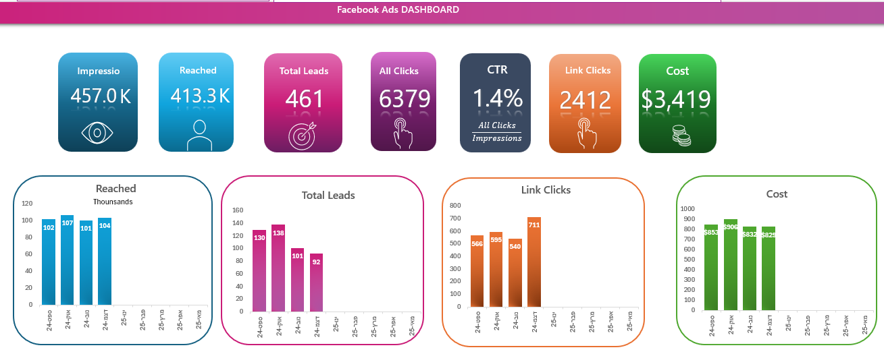
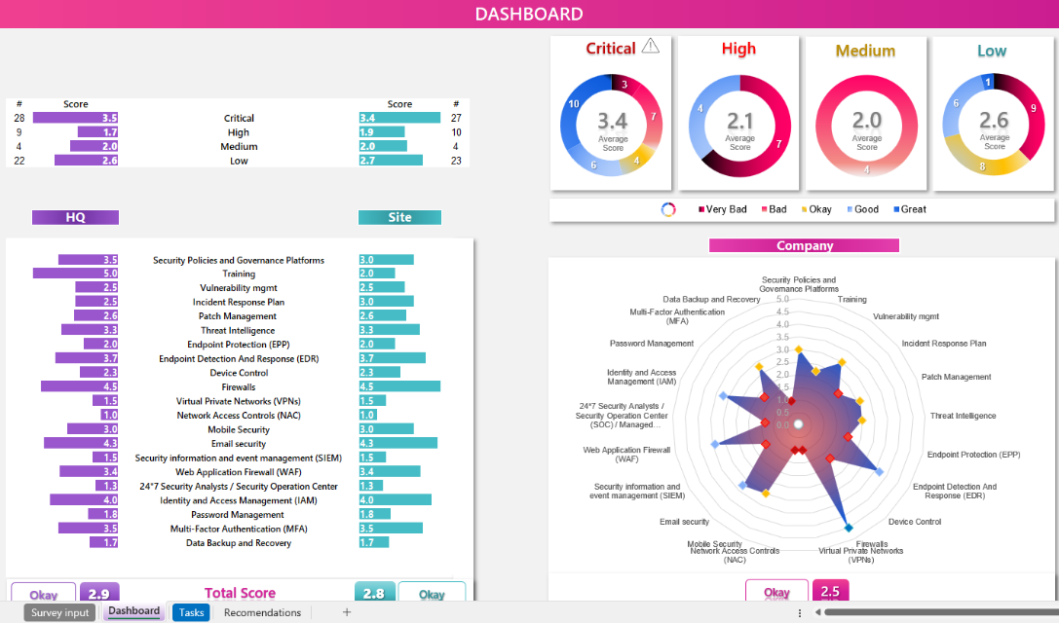
אקסלים חכמים
לניהול העסק
אשף אקסל

פתרונות אקסל לעסקים

💼 אקסל חכם. תוצאות מדויקות. מותאם לעסק שלך

חישוב הלוואה
בניית כלים ודוחות באקסל בהתאמה אישית
פתרונות לאוטומציה, תזרים מזומנים, בקרה תקציבית
ניסיון של 20 שנה בניהול כספים וייעוץ לעסקים קטנים ובינוניים

אהבתם את האקסל ? אשמח לדעת ! בכל זאת השקענו :)
אודות
שלחו הודעה

רוצים לראות מה עוד אפשר לעשות עם אקסל לעסק ?

excelwiz.co.il
🌐

© 2024 פתרונות אקסל לעסקים | Excelwiz

דוגמאות למערכות, דשבורדים ודוחות

ניהול פיננסי לעסק
מערכת לניהול הזמנות

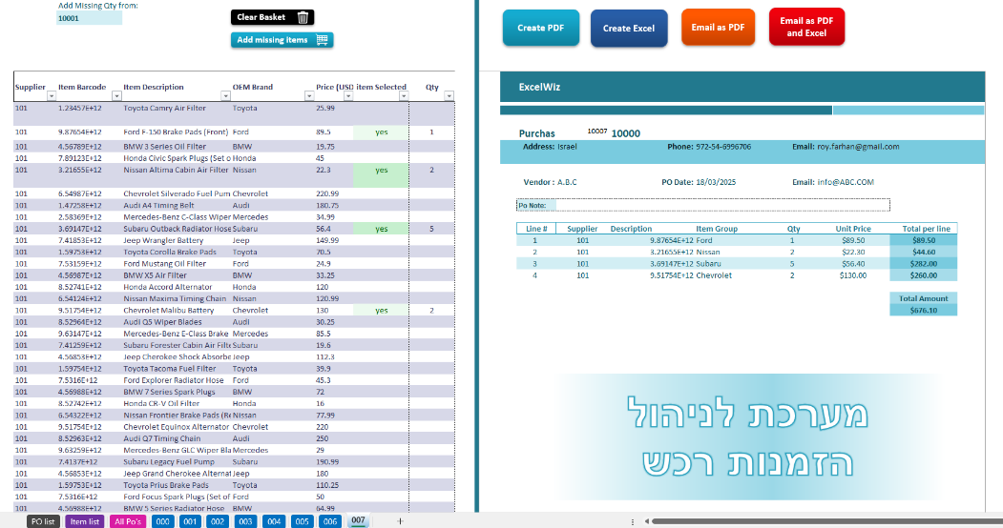
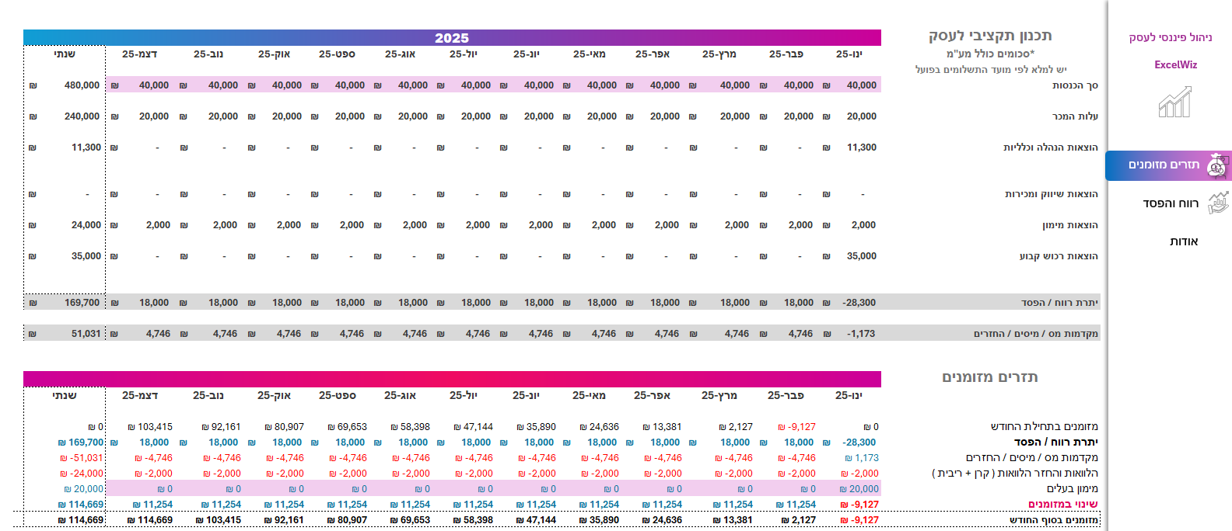

דשבורד קמפיין דיגיטל
דשבורד מעקב KPI

